Contatti
VISITA IL NOSTRO SITO - GET CLOSER

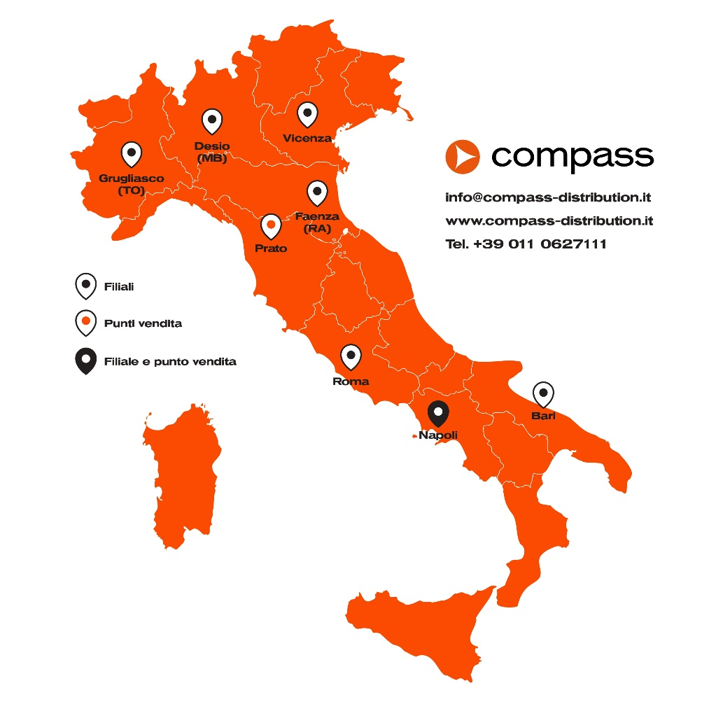

 | TORINO | VICENZA | ROMA
 | Strada del Portone, 159 | Strada di Casale, 175 | Via di Valle Lupara, 10
 | 10095 Grugliasco (TO) | 36100 Vicenza (VI) | 00148 Roma
 | Tel. +39 011 0627111 | Tel. +39 0444 913875 | Tel. +39 06 9075524
 | Fax +39 011 4241155 | Fax +39 0444 913700 | Fax +39 06 9075280

 | MILANO | FAENZA | PRATO
 | Via Vincenzo Monti 74 | Via Gentili,22 | Via Sabadell, 145/1
 | 20832 Desio (MB) | 48018 Faenza (RA) | Zona Ind. Macrolotto 2
 | Tel. +39 02 27307144 | Tel. +39 0546 645711 | 59100 Prato (PO)
 | Fax +39 02 25459101 | Fax +39 0546 645821 | Tel. +39 0574 729184
 |  |  | Fax +39 0574 700804

 | SICILIA | NAPOLI | BARI
 | Sergio Scaffidi | Via Pio La Torre, 7 | Via Volga Pad. 129
 | Cell. 335/307 262 | 80026 Casoria | c/o Impact Hub, Fiera del Levante
 |  | Tel. +39 081 5406493 | 70123 Bari
 |  | Fax +39 081 5406493 | Tel. +39 011 0627171
 |  |  | Fax +39 011 4241155

